Лист1

 |  |  |  |  |  | ООО «Торговый дом «АНМАКС» |  |  |  | Tел. / факс: +7 (495) 787-24-05
 |  |  |  |  |  | г. Москва, Зеленоград, |  |  |  | e-mail: info@anmaks.ru
 |  |  |  |  |  | проезд № 4807, д. 1, стр. 1 |  |  |  | www.anmaks.ru

 |  |  |  |  | КОММЕРЧЕСКОЕ ПРЕДЛОЖЕНИЕ
 |  |  |  |  | №139Е от 18.02.2021

 |  |  |  |  | Заказчик |  |  | Богомолов Максим Владимирович
 |  |  |  |  | Контактное лицо |  |  | отдел снабжения
 |  |  |  |  | Телефон |  |  | 7 (349) 224-83-53 8 (922) 408-96-03
 |  |  |  |  | e-mail |  |  | kontrada@bk.ru
 |  |  |  |  | Номер извещения на ЭТП |  |  | 0190300002121000027

 |  |  | Добрый день!
 | Предлагаем рассмотреть приобретение систем водоотвода, для гос.закупки №0190300002121000027 "Выполнение строительно-монтажных работ по объекту Строительство улично-дорожной сети в микрорайоне Солнечный г.Салехард", победителем которой вы являетесь:

 | № п/п | Наименование |  |  |  |  | Единица измерения |  | Кол-во | Цена | Сумма
 | 1 | Лоток водоотводный ЛВП DN300 H395* |  |  |  |  | шт |  | 529 | 1.00 | 529.00
 | 2 | Решетка чугунная DN300 С250 |  |  |  |  | шт |  | 310 | 1.00 | 310.00
 | 3 | Лотокводоотводный ЛВБ DN300 Н=420мм* с решеткой чугунной |  |  |  |  | шт |  | 45 | 1.00 | 45.00
 | 4 | Лоток водоотводный ЛВБ DN300 H=545мм* с решеткой чугунной |  |  |  |  | шт |  | 6 | 1.00 | 6.00
 |  |  |  |  |  |  |  | Всего: |  |  | 890.00
 |  |  |  |  |  |  |  | в том числе НДС 20%: |  |  | 148.33
 | Цены указаны в рублях с учетом НДС.

 |  | Условия оплаты: |  | по согласованию сторон.
 |  | Срок изготовления: |  | в наличии
 |  | Условия отгрузки: |  | Примерная стоимость доставки до объекта Заказчика (Ямало-Ненецкий АО, Салехард г): |  |  |  |  |  |  | Указать стоимость доставки

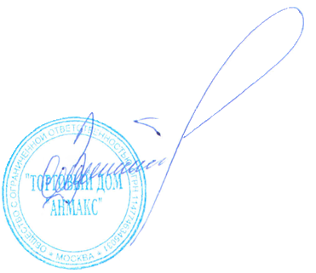

 | Генеральный директор ООО "ТД "АНМАКС" |  |  |  |  |  |  |  |  | С.И. Зелизко

Исполнитель:
Артем Гуц
8-495-787-24-05 (доб. 103)
8-916-259-42-00
a.guts@anmaks.ru
 |  |  |  | Cсылка для перехода на сайт ANMAKS.RU |  |  |  |  |  |  | 202102100715

